Synthèse à copier dans l'outil
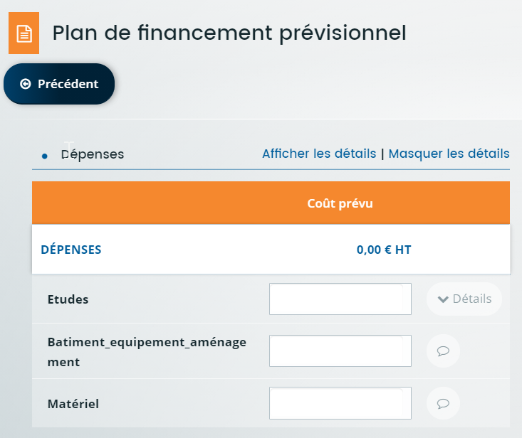
PLAN DE FINANCEMENT DU PROJET | Montant présenté HT |  | Veuillez saisir les champs sous fond jaune
Travaux | - €
Construction gros œuvre / terrassement | - €
Matériel | - €
Travaux / aménagements Construction gros œuvre / terrassement Matériel Matériel Prestations intellectuelles Etudes et conception Maitrise d'œuvre / d'ouvrage Communication
Informatique Autres prestations de service
Matériel | - €
Données à saisir dans l'écran Plan de financement prévisionnel Colonne DEPENSES
Prestations intellectuelles | - €
Etudes et conception | - €
Maitrise d'œuvre / d'ouvrage | - €
Communication | - €
Informatique | - €
Autres prestations de service | - €
TOTAL DEPENSES PRESENTEES | - €
Prestations intellectuelles retenues (dépenses immatérielles plafonnées à 15% des dépenses matérielles) | - €
TOTAL DEPENSES PRESENTEES après plafonnement | - € | plafonnement dépenses immatérielles 15% et dépenses éligibles maximum autorisées sur 2023-2027
Avez-vous demandé ou perçu une aide au titre du règlement "de minimis" depuis les 3 dernières années fiscales glissantes? (plafond d'aide 300k€) |  | (exemples : Aide "de minimis" octroyées dans le cas du Plan de relance Industrie du futur, ….ou dispositifs PSN IVB ou ETA ETS ETF du PSN 23-27)
Si oui, pour quel montant d'aide total?
Etes vous une petite ou moyenne entreprise?
Seuil de l'assiette éligible | 20,000.00 €
Si vous avez reçu une autre aide pour un autre projet sur ce dispositif pour la programmation PSN 2023-2027: montant total des dépenses éligibles déjà aidées (en € HT)
Plafond max des dépenses éligibles sur la durée sur la programmation 2023-2027 | 400,000.00 € | 0
Données à saisir dans Financement prévu
FINANCEMENT PREVU (Région + FEADER) | Le seuil de l'assiette éligible n'est pas atteint, pas d'aide possible |  |  | 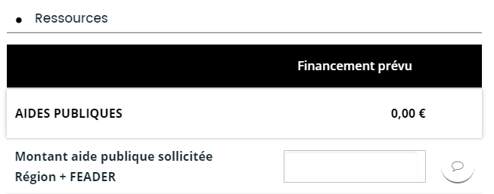
Taux d'aide publique initial | 30%
Taux d'aide publique calculé plafonné |  | le taux d'aide calculé prend en compte l'éventuel plafonnement lié aux aides de minimis si ce règlement est celui mobilisé pour votre dossier
Montant Région
Montant FEADER
Régime d'aide mobilisé pour ce dossier | Règlement de minimis | 0
 |  | 0

